手順（本番環境、開発環境）
リリース資産受け渡し手順書

【作業概要説明】
本手順は、リリース資産を持ち込み、EC2サーバに格納するまでの手順である。
なお、網掛け部分はNTTDF側担当者が実施のため、ISIDサービスデスク担当者としての作業はないものの、作業の一環として記載。

【操作対象】
ー

【操作担当者】
ISIDサービスデスク担当者

【作業端末】
リモート保守端末（ISID品川）、AWS管理コンソール端末（横浜銀行事務センター）、特権ID管理端末（横浜銀行事務センター）

番号 | 操作項目 | 操作方法 | 確認方法 | チェック | 開始時間 | 終了時間 | 作業担当者 | 作業確認者 | 備考
1 | リリース資産持ち込み 本番環境・開発環境 （ISID側作業） | ISIDサービスデスク担当者は、NTTDF（ソリューション開発事業本部第四開発本部）にリリース資産をメール添付で渡す。 | - | □
2 | リモートログイン （NTTDF側作業） | 別紙「リモート保守ログイン手順」に従い、リモートログインを実施する。 各拠点からの接続の流れは以下のとおりとなる。 ・ISID品川からの接続の場合 リモート保守端末→踏み台サーバ→AWSコンソール ・横浜銀行事務センターからの接続の場合 AWSコンソール管理端末→AWSコンソール ＃作業用のロールはAWS管理コンソールの「保守運用用アカウント」を利用する。 | リモートログイン手順においてエラーが発生しないこと。 | □
3 | AWSコンソールからS3サービスを開く （NTTDF側作業） | AWSコンソール検索窓に「S3」と入力し、S3画面を開く。 | - | □
4 | S3ファイルアップロード-1 （NTTDF側作業） | 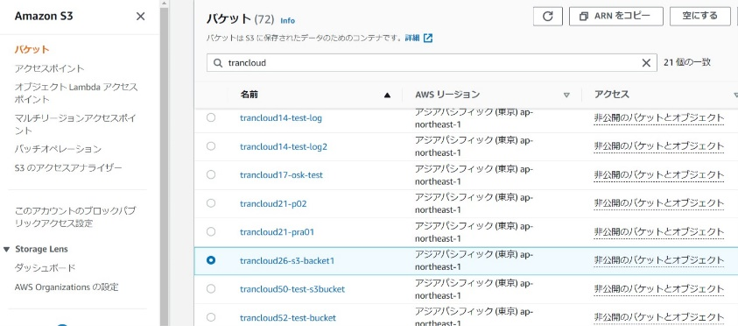 左ペインから「バケット」を選択し、対象のバケット名をクリックする。本例では、以下を格納場所として、説明を進める。 ・踏み台S3のバケット名：s3://sample-bucket/ ・踏み台S3のプレフィックス名：/sampledir/ | ※以下、対象S3バケットの情報は、NTTDF側から取得する。 ・S3バケット名（確認中） ・プレフィックス名（確認中） ※上記は未定につき、決定次第記載する。 | □
5 | S3ファイルアップロード-2 （NTTDF側作業） | 前回のリリース資産が保管されている場合は、そのリリース資産を選択し、削除ボタンをクリックする。 | 前回のリリース資産が削除されたことを確認する。 | □
6 | S3ファイルアップロード-3 （NTTDF作業） | 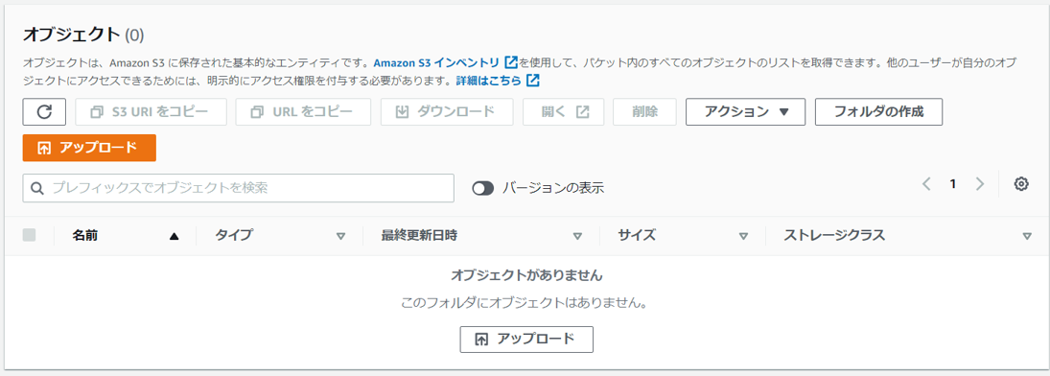 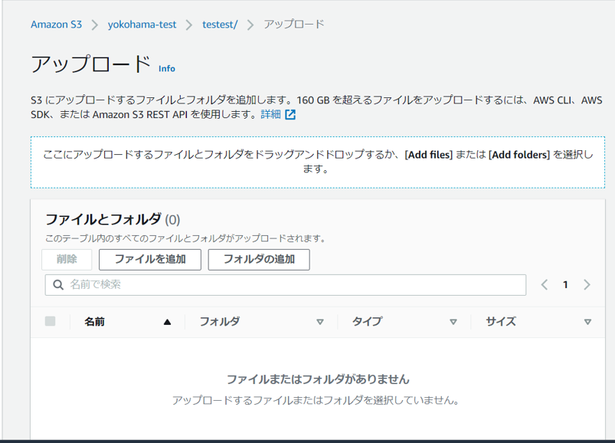 オブジェクト画面で、アップロードボタンをクリックする。 ファイルを追加ボタンをクリックし、ファイルを追加する。 | オブジェクト画面で、ファイルがアップロードされたことを確認する。 | □
7 | AWSコンソールの終了、踏み台サーバからのログオフ （NTTDF側作業） | ブラウザを閉じてAWSコンソールを終了する。 RDPでログインしている踏み台サーバからログオフを実施する。 | AWSコンソールの終了および、踏み台サーバからのログオフを確認する。 | □
8 | S3格納場所の通知 （NTTDF側作業） | NTTDF担当者からISIDサービスデスク担当者に、リリース資産の格納場所を連絡する。本例では、以下を格納場所として、説明を進める。 ・踏み台S3のバケット名：s3://sample-bucket/ ・踏み台S3のプレフィックス名：/sampledir/ | - | □
9 | リモートログイン （ISID側作業） | 別紙「リモート保守ログイン手順」に従い、リモートログインを実施する。 各拠点からの接続の流れは以下のとおりとなる。 ・ISID品川からの接続の場合 リモート保守端末→踏み台サーバ→RDP→Windows Server ・横浜銀行事務センターからの接続の場合 特権ID管理端末→RDP→Windows Server | リモートログイン手順においてエラーが発生しないこと。 ※各行毎のサーバ情報は以下のファイルを参照のこと。 横浜銀行： 別紙_運用手順書用サービス設定値一覧_横浜銀行.xlsx EC2シート 東日本銀行 別紙_運用手順書用サービス設定値一覧_東日本銀行.xlsx EC2シート | □
踏み台S3のバケット名
踏み台S3のプレフィックス名
については確定次第修正
10 | S3ダウンロード （ISID側作業） | 対象サーバにて、ACLを使用し、踏み台S3のリリース資産をダウンロードする。本例では、以下を格納場所として、説明を進める。 ・踏み台S3のバケット名：s3://sample-bucket/ ・踏み台S3のプレフィックス名：/sampledir/ ・格納フォルダ：C:\temp\ms_patch 対象サーバにてコマンドプロンプトを起動し、対象のS3バケットのプレフィックスの場所を一覧し、リリース資産を確認する。 aws s3 ls s3://sample-bucket/sampledir/ 上記でリリース資産が確認できた場合、コピーコマンドでリリース資産をダウンロードする。 aws s3 cp s3://sample-bucket/sampledir/ C:\temp\ms_patch | リリース資産の格納フォルダにリリース資産が格納できたことを確認する。 | □
11 | 対象サーバからのログオフ （ISID側作業） | RDPでログインしている対象サーバからログオフを実施する。 | 対象サーバからのログオフを確認する。 | □

手順（研修環境）
リリース資産受け渡し手順書

【作業概要説明】
本手順は、リリース資産を持ち込み、EC2サーバに格納するまでの手順である。

【操作対象】
ー

【操作担当者】
ISIDサービスデスク担当者、NTTDF担当者

【作業端末】
リモート保守端末（ISID品川）、AWS管理コンソール端末（横浜銀行事務センター）、特権ID管理端末（横浜銀行事務センター）

番号 | 操作項目 | 操作方法 | 確認方法 | チェック | 開始時間 | 終了時間 | 作業担当者 | 作業確認者 | 備考
1 | リリース資産持ち込み 研修環境 | ISIDサービスデスク担当者は、NTTDF（ソリューション開発事業本部第四開発本部）にリリース資産をメール添付で渡し、持ち込み用のUSBに格納されたリリース資産を受け取る。 | - | □
2 | リモートログイン | 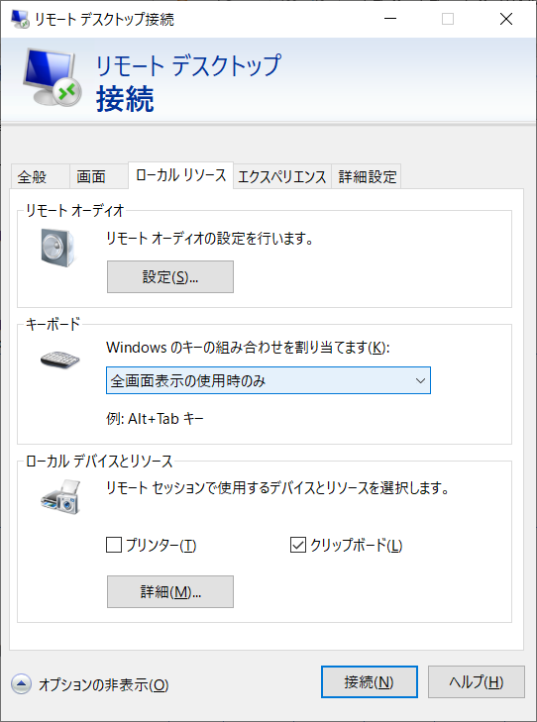 別紙「リモート保守ログイン手順」に従い、リモートログインを実施する。 各拠点からの接続の流れは以下のとおりとなる。 ・横浜銀行事務センターからの接続の場合 特権ID管理端末→RDP→Windows Server クリップボード共有を行うため、特権ID管理端末にて、リモートデスクトップ接続のローカルデバイスとリソースのクリップボードをチェックしてから、リモートデスクトップを行う。 | リモートログイン手順においてエラーが発生しないこと。 ※各行毎のサーバ情報は以下のファイルを参照のこと。 横浜銀行： 別紙_運用手順書用サービス設定値一覧_横浜銀行.xlsx EC2シート 東日本銀行 別紙_運用手順書用サービス設定値一覧_東日本銀行.xlsx EC2シート | □
3 | リリース資産の格納 | 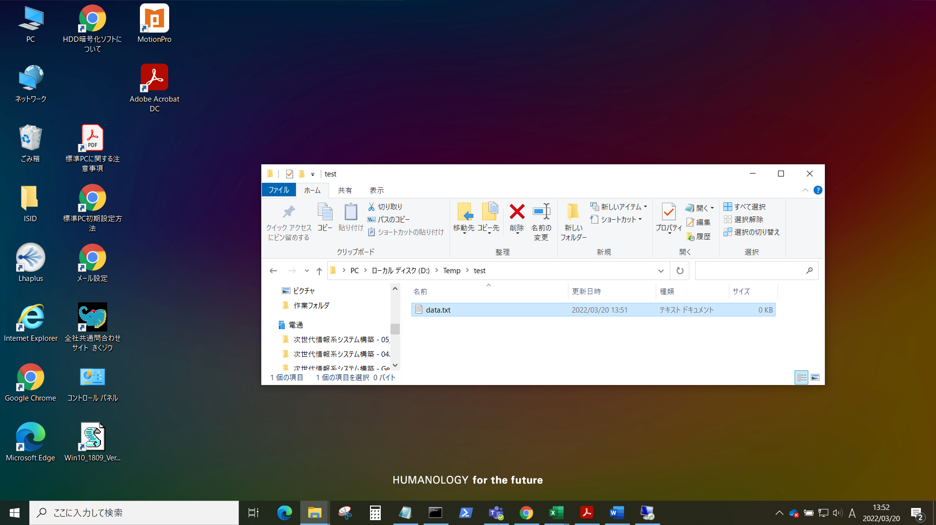 対象サーバにログインし、リリース資産格納フォルダに前回のリリース資産が存在する場合は削除する。そして、ローカルのUSBに格納されたリリース資産をコピーし、リモートデスクトップウィンドウの対象サーバのリリース資産格納フォルダにペーストする。 | 対象サーバのリリース資産格納フォルダに、リリース資産が格納されたことを確認する。 | □
4 | 特権ID管理端末からのログオフ | RDPでログインしている特権ID管理端末からログオフを実施する。 | 特権ID管理端末からのログオフを確認する。 | □

